画像
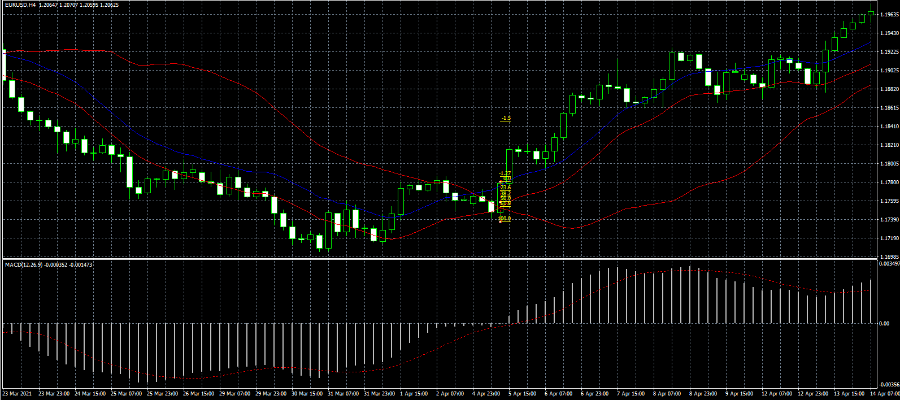
2022-03-19 | ①

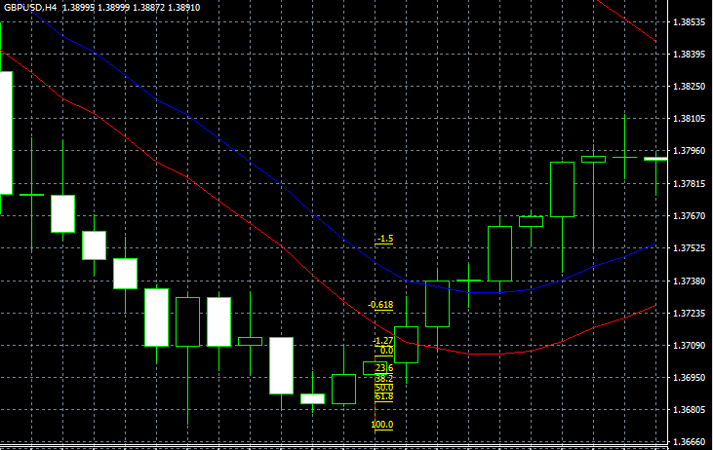
2022/3/19EURUSD②

 |  | v

2022-03-20 | USD/CHF3

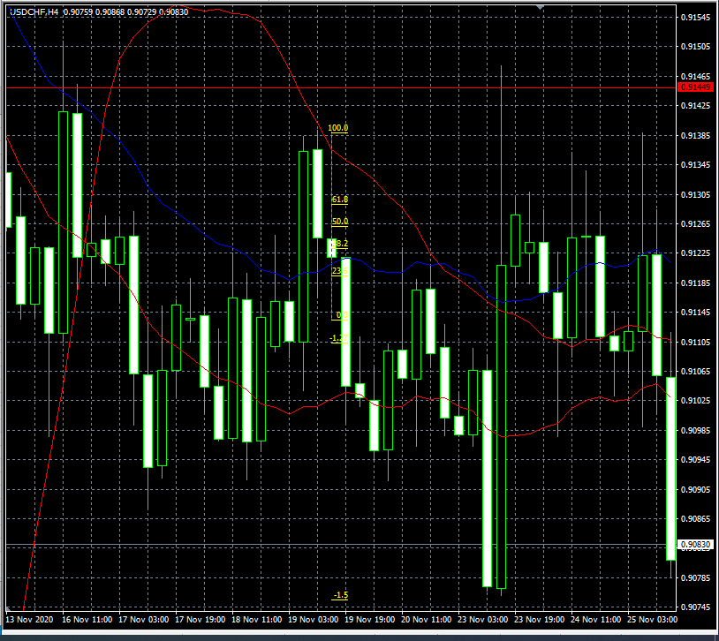

２０２２・０３・２０USDCHF
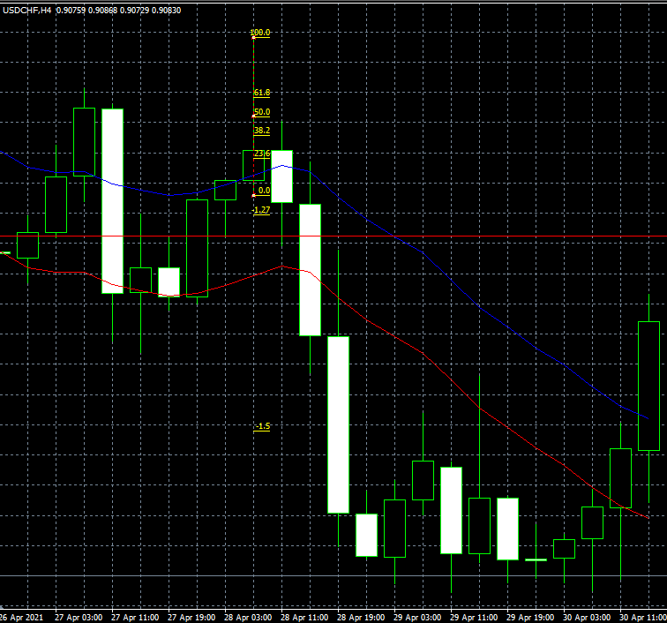

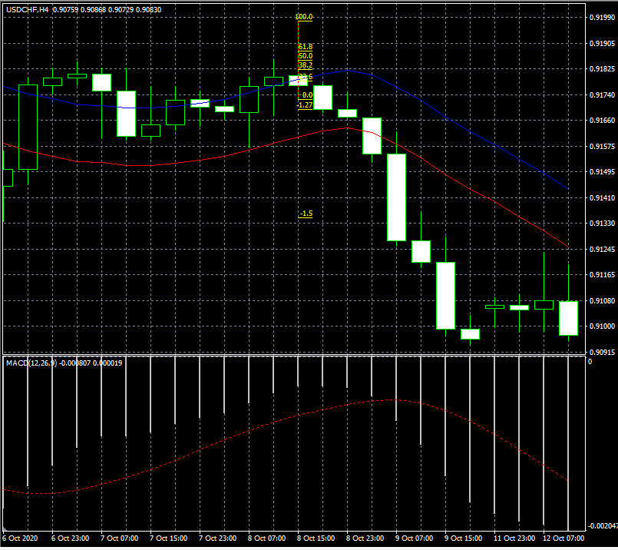
2022/03/21USDCHF5
ｓ

2022/03/21GBP/USD⑥
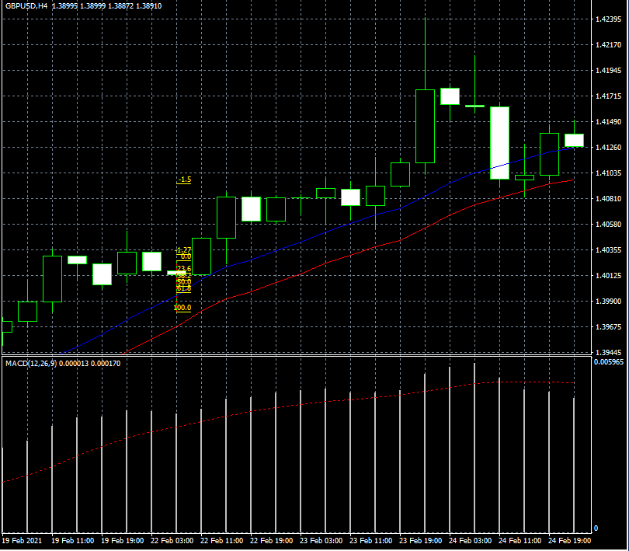

2021/03/22GBP/USD⑦

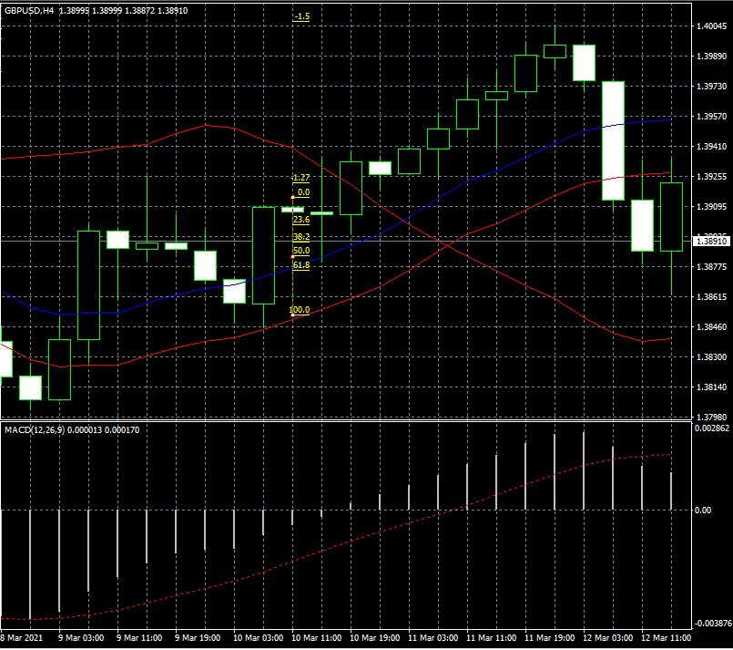

22022/03/22G BP/USD8
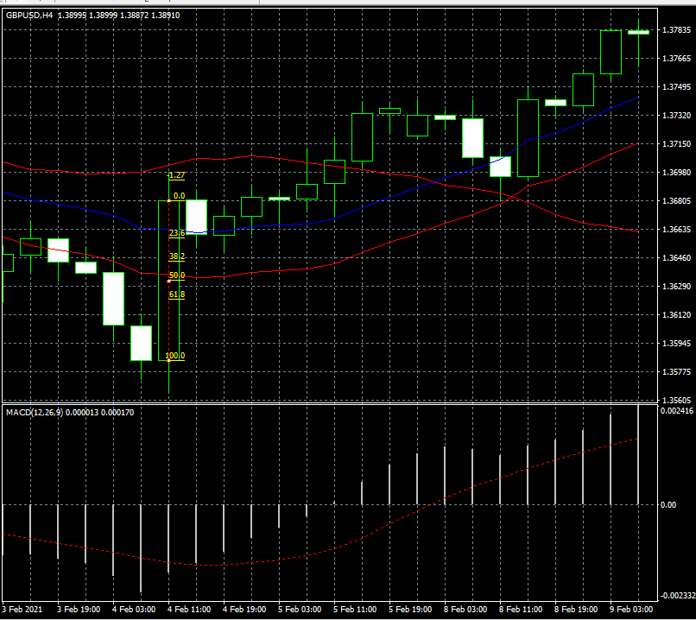

2022/03/27GBP/⑨
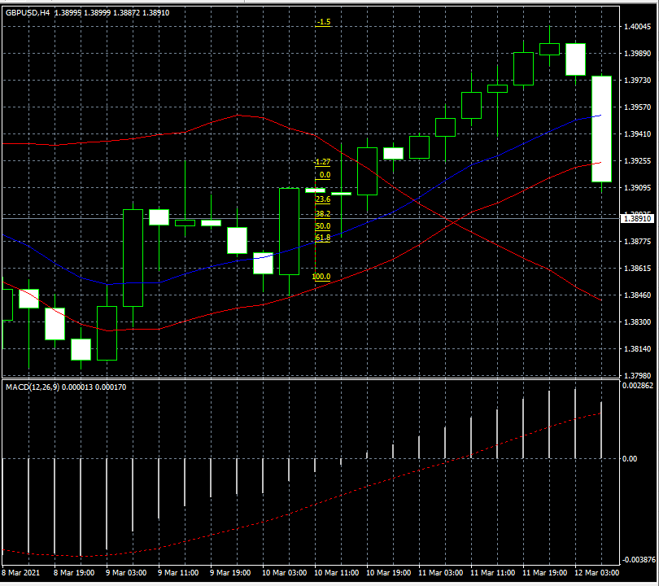

2022/03/27EUR/USDH4⑩

